Capa
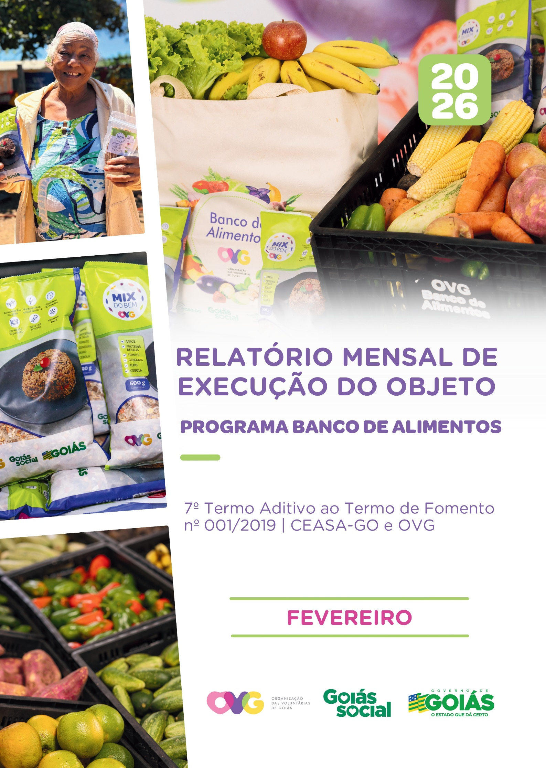

Relatório Sintético
ORGANIZAÇÃO DAS VOLUNTÁRIAS DE GOIÁS
7º TERMO ADITIVO AO TERMO DE FOMENTO Nº 001/2019 - CEASA/OVG
RELATÓRIO GERENCIAL MENSAL DE EXECUÇÃO
BANCO DE ALIMENTOS
PROTEÇÃO SOCIAL ÀS FAMÍLIAS E INDIVÍDUOS EM SITUAÇÃO DE VULNERABILIDADE SOCIAL
MÊS DE REFERÊNCIA: FEVEREIRO / 2026
PROTEÇÃO SOCIAL BÁSICA - BANCO DE ALIMENTOS
UNIDADE EXECUTORA | ESPECIFICAÇÃO |  | METAS FÍSICAS
 |  |  | Realizadas
BANCO DE ALIMENTOS | Número de entidades cadastradas |  | 0
 | Número de indivíduos/famílias cadastrados |  | 62
 | Número de entidades atendidas |  | 74
 | Número de indivíduos/famílias atendidos |  | 2,769
 | Total de alimentos doados (KG) |  | 101,807.91
 | Total de doadores cadastrados |  | 0
 | Total de alimentos coletados/arrecadados (KG) |  | 105,961.02
 | Bairros de Goiânia atendidos |  | 38
 | Municípios atendidos (além de Goiânia) |  | 12
 | Distribuição |  | Diária (exceto domingos e feriados)

Plano de Ação
Causa: O Programa está sendo executado com base no Plano de Trabalho, com o desenvolvimento de atividades de coleta, seleção e distribuição de alimentos para entidades sociais e famílias em situação de vulnerabilidade e insegurança alimentar, superando a descrição do item "9. Metas", que prevê a entrega de, no mínimo, 60.000 kg de alimentos in natura (9.2) e atender, no mínimo, 1.500 famílias e 40 entidades por mês (9.3).
Medidas implementadas/a implementar: Como as atividades estão sendo desenvolvidas conforme previsto no Plano de Trabalho, não há medidas saneadoras a serem implementadas.
Prazo para tratar a causa: Não há prazo.
Ações Desenvolvidas
O Programa segue recebendo novos cadastramentos, sendo o de famílias realizado presencialmente e o de entidades sociais, por meio do site da OVG (www.ovg.org.br), com validação efetuada pela equipe de Serviço Social. Todas as ações desenvolvidas têm como objetivo apoiar e fortalecer a rede socioassistencial.
No âmbito de sua atuação voltada à promoção da dignidade humana e da segurança alimentar e nutricional, o Banco de Alimentos, com o apoio da equipe de Segurança Interna da CEASA, realiza o mapeamento e o acolhimento de famílias em situação de vulnerabilidade social que recorrem aos contêineres de resíduos em busca de alimentos impróprios para o consumo. Após a identificação, as famílias são encaminhadas para atendimento com assistente social, que realiza escuta qualificada, avalia as demandas apresentadas e efetiva os encaminhamentos necessários à rede socioassistencial. Para além da distribuição regular de alimentos, a iniciativa fortalece a promoção da segurança alimentar e nutricional por meio de atendimento humanizado.
Durante o mês, o Banco de Alimentos manteve sua atuação contínua na CEASA por meio de rotina sistemática de busca ativa para captação de gêneros alimentícios, destinados tanto à doação in natura quanto ao processamento. O volume arrecadado apresenta variações em função da sazonalidade dos produtos, das oscilações de preços e das condições climáticas. No período, foram distribuídos 101.807,91 kg de alimentos in natura a famílias em situação de vulnerabilidade social e a entidades socioassistenciais. Adicionalmente, foram concedidos 38.974 benefícios provenientes do processamento de alimentos, por meio da produção de itens como o Mix do Bem e frutas desidratadas. A iniciativa reafirma o compromisso institucional com a sustentabilidade, a redução do desperdício e a promoção da segurança alimentar e nutricional, assegurando o aproveitamento integral dos alimentos e ampliando o acesso a uma alimentação adequada.
No dia 12 de fevereiro, foi dada continuidade à entrega de cestas de hortifrútis provenientes da agricultura familiar. A ação tem como objetivo promover o acesso à alimentação adequada e saudável aos beneficiários do Programa Universitário do Bem (ProBem), aliada ao fomento da comercialização da produção dos agricultores familiares do Estado. Na ocasião, foram distribuídas 71 cestas de hortifrútis (totalizando 710 kg), além de 350 unidades de Mix do Bem, contribuindo para a segurança alimentar e nutricional dos atendidos.
No dia 24 de fevereiro, o Banco de Alimentos participou da ação emergencial realizada no município de Jussara, por meio do Goiás Social e Operação Goiás Alerta e Solidário. Foi realizado o repasse de 330 unidades de Mix do Bem às famílias afetadas pelas fortes chuvas. A ação também contou com a entrega de cestas básicas, colchões, cobertores, filtros de barro e água potável, além do apoio da Defesa Civil Estadual no levantamento dos prejuízos e no encaminhamento das famílias desalojadas para o programa Aluguel Social, garantindo assistência emergencial e suporte temporário até a reorganização das famílias.
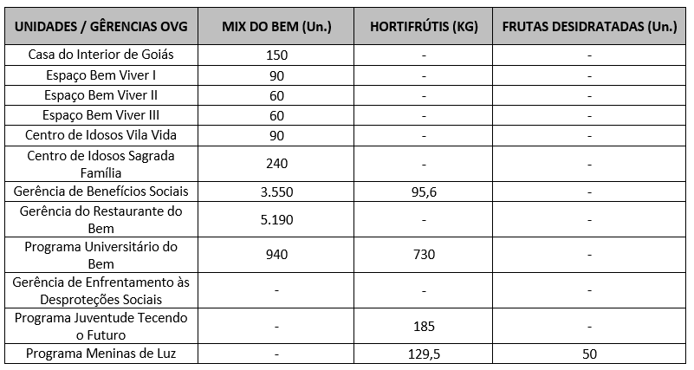 Neste mês, foram realizados os seguintes atendimentos pelo Programa NutreBem / Banco de Alimentos nas unidades e programas da OVG:
Nas ações do Goiás Social, o Banco de Alimentos participou com entrega e orientações sobre o Mix do Bem, por meio do OVG Perto de Você:
Nesse mês, a equipe do Banco de Alimentos participou das inaugurações das unidades do Programa Restaurante do Bem nos municípios abaixo relacionados. Na ocasião, foram distribuídos o Mix do Bem, frutas desidratadas e o manual de preparo e conservação dos alimentos, contribuindo para o fortalecimento das ações de segurança alimentar e nutricional desenvolvidas pelo Programa.
Goiânia, fevereiro de 2026.
Marília Araújo Silva |  | Luís Maurício Bessa Scartezini
Gerente do Banco de Alimentos |  | Gerente de Planejamento
Roberta Wendorf de Carvalho |  | Janine Almeida Silva Zaiden
Diretora de Unidades Socioassistenciais |  | Diretora de Planejamento e Gestão
Jarmund Nasser Junior |  | Adryanna Leonor Melo de Oliveira Caiado
Diretor Administrativo e Financeiro |  | Diretora Geral

Relatório Analítico
ORGANIZAÇÃO DAS VOLUNTÁRIAS DE GOIÁS
7º TERMO ADITIVO AO TERMO DE FOMENTO Nº 001/2019 - CEASA/OVG
RELATÓRIO ANALÍTICO: OPERACIONAL E METAS
BANCO DE ALIMENTOS
PROTEÇÃO SOCIAL ÀS FAMÍLIAS E INDIVÍDUOS EM SITUAÇÃO DE VULNERABILIDADE SOCIAL
REFERÊNCIA: FEVEREIRO / 2026
PROTEÇÃO SOCIAL BÁSICA
OPERACIONALIZAÇÃO DAS AÇÕES DE PROTEÇÃO SOCIAL
Item Meta TF: 15.1 / Item Meta PT: 9.9.1
1. ATENDIMENTOS/MÊS |  |  | JUL/2019 A DEZ/2025 | JAN | FEV | MAR | ABR | MAI | JUN | JUL | TOTAL SEM REPETIÇÃO
Número de entidades atendidas |  | RZ | 414 | 78 | 74 | 0 | 0 | 0 | 0 | 0 | 417
Número de indivíduos/famílias atendidos |  | RZ | 8,290 | 3,078 | 2,769 | 0 | 0 | 0 | 0 | 0 | 8,419

Item Meta TF: 15.1 / Item Meta PT: 9.9.2
2. CADASTRAMENTOS/MÊS |  |  | JUL/2019 A JUL/2025 | JAN | FEV | MAR | ABR | MAI | JUN | JUL | TOTAL
Novas entidades cadastradas com recebimento regular |  | RZ | 344 | 3 | 0 |  |  |  |  |  | 347
Novas entidades cadastradas para o Programa Aquisição de Alimentos Estadual (PAA) |  | RZ | 267 | 0 | 0 |  |  |  |  |  | 267
Novos indivíduos/famílias cadastrados |  | RZ | 7,542 | 67 | 62 |  |  |  |  |  | 7,671

Item Meta TF: 15.3 / Item Meta PT: 9.9.3
3. VOLUME DE DOAÇÕES (KG)/MÊS |  |  | JUL/2019 A DEZ/2025 | JAN | FEV | MAR | ABR | MAI | JUN | JUL | TOTAL
Quantidade de alimentos coletados/arrecadados |  | RZ | 9,101,078.57 | 105,311.50 | 105,961.02 | 0.00 | 0.00 | 0.00 | 0.00 | 0.00 | 9,312,351.09
Quantidade de alimentos doados para famílias e entidades sociais |  | RZ | 8,846,615.98 | 105,364.50 | 101,807.91 | 0.00 | 0.00 | 0.00 | 0.00 | 0.00 | 9,053,788.39
Quantidade de alimentos destinados a instituições para alimentação animal |  | RZ | 206,072.02 | 1,200.00 | 600.00 | 0.00 | 0.00 | 0.00 | 0.00 | 0.00 | 207,872.02
Quantidade de alimentos selecionados para processamentos |  | RZ | 73,858.85 | 397.00 | 1,332.40 | 0.00 | 0.00 | 0.00 | 0.00 | 0.00 | 75,588.25
Estoque |  | RZ | 48,959.93 | 450.00 | 2,670.71 | 0.00 | 0.00 | 0.00 | 0.00 | 0.00 | 52,080.64
OBS.: Sempre que ficarem alimentos arrecadados em um mês para serem entregues no primeiro dia útil do mês seguinte, haverá registro na linha "ESTOQUE".
OBS.: O total de "alimentos coletados/arrecadados" é menor que a soma de "alimentos doados para famílias e entidades sociais", "alimentos destinados a instituições para alimentação animal" e "alimentos selecionados para processamentos" devido à aquisição, nos meses de junho, julho e agosto de 2020, de cestas de frutas e hortaliças da Cooperativa Mista dos Produtores de Hortifrutigranjeiros do Estado de Goiás (COMPHEGO) para serem entregues às famílias pela situação de emergência em razão da pandemia do Coronavírus. Diante disso, nesses meses, o volume de alimentos doados foi maior que a quantidade de alimentos coletados/arrecadados.

Item Meta TF: Não Possui / Item Meta PT: 9.9.5
4. AÇÕES SOCIAIS |  |  | JUL/2019 A DEZ/2025 | JAN | FEV | MAR | ABR | MAI | JUN | JUL | TOTAL
Número de entidades que participaram |  | RZ | 2,095 | 0 | 0 |  |  |  |  |  | 2,095
Número de indivíduos/famílias que participaram |  | RZ | 5,218 | 200 | 0 |  |  |  |  |  | 5,418
5. DISTRIBUIÇÃO DE ALIMENTOS POR INSTITUIÇÃO / ENTIDADE E FAMÍLIA (KG)
Item Meta TF: 15.3 / Item Meta PT: 9.9.3
Bairros de Goiânia | Instituição / Entidade ATENDIDA EM GOIÂNIA |  | JUL/2019 A DEZ/2025 | JAN | FEV | MAR | ABR | MAI | JUN | JUL | TOTAL
Santa Genoveva | Assembleia de Deus Aliança | RZ | 13,084.70 | 0.00 | 0.00 |  |  |  |  |  | 13,084.70
Bairro Goiá 2 | Assembleia de Deus Esperança | RZ | 20,489.86 | 0.00 | 0.00 |  |  |  |  |  | 20,489.86
Jardim Itaipu | Associação Desportiva Jardim Caravelas - ADEJAC | RZ | 6,596.20 | 0.00 | 0.00 |  |  |  |  |  | 6,596.20
 | Grupo Ecológico Ambiental Nacional Comando Pantera | RZ | 2,226.80 | 0.00 | 0.00 |  |  |  |  |  | 2,226.80
Jardim Guanabara | Assembleia de Deus Yeshua | RZ | 15,418.91 | 0.00 | 0.00 |  |  |  |  |  | 15,418.91
 | Centro de Recuperação Vida Nova | RZ | 58,604.14 | 302.10 | 217.40 |  |  |  |  |  | 59,123.64
 | Banco de Alimentos Mesa Brasil - SESC | RZ | 10,078.10 | 0.00 | 0.00 |  |  |  |  |  | 10,078.10
Jardim Guanabara I | CMEI Jardim Guanabara I - Conselho Gestor Construindo Cidadãos | RZ | 3,701.74 | 0.00 | 0.00 |  |  |  |  |  | 3,701.74
 | Instituto de Especialidades Conceito | RZ | 5,450.23 | 0.00 | 0.00 |  |  |  |  |  | 5,450.23
Jardim Guanabara II | Instituto de Apoio a Crianças e Adolescentes Casa do Pão | RZ | 225.00 | 0.00 | 0.00 |  |  |  |  |  | 225.00
 | Sociedade Renascer | RZ | 2,118.98 | 0.00 | 0.00 |  |  |  |  |  | 2,118.98
Jardim Guanabara III | CMEI Guanabara lll | RZ | 4,082.04 | 0.00 | 0.00 |  |  |  |  |  | 4,082.04
 | Comunidade Espirita Trabalho, Amor e FÉ - CETAF | RZ | 71,335.29 | 832.10 | 1,051.80 |  |  |  |  |  | 73,219.19
Jardim Vila Rica | Fraternidade Espírita Luz e Caridade | RZ | 3,978.20 | 675.60 | 889.20 |  |  |  |  |  | 5,543.00
Vila Montecelli | Associação Ambiental pela Vida e Sustentabilidade Social | RZ | 5,490.99 | 0.00 | 0.00 |  |  |  |  |  | 5,490.99
Residencial Vale dos Sonhos | Associação Beneficente do Residencial Vale dos Sonhos | RZ | 38,162.13 | 0.00 | 0.00 |  |  |  |  |  | 38,162.13
 | Igreja Batista Vale dos Sonhos | RZ | 12,972.24 | 0.00 | 0.00 |  |  |  |  |  | 12,972.24
 | Igreja Assembleia de Deus Ministério Vale dos Sonhos | RZ | 1,365.00 | 0.00 | 0.00 |  |  |  |  |  | 1,365.00
Residencial São Leopoldo | Associação Benefeciente Missões Compaixão | RZ | 2,200.40 | 0.00 | 0.00 |  |  |  |  |  | 2,200.40
Campinas | Ekklesia Igreja Cristã Inclusiva | RZ | 97.00 | 0.00 | 0.00 |  |  |  |  |  | 97.00
...
Item Meta TF: 15.4 / Item Meta PT: 9.9.4
Willia Alvez da Costa |  | RZ | 14,727.34 | 0.00 | 0.00
William Alves Coutrim |  | RZ | 1,723.80 | 0.00 | 0.00
Willian Rose de Araújo |  | RZ | 10,077.10 | 0.00 | 0.00
Yan Alencar Silva |  | RZ | 377.60 | 0.00 | 0.00
SUB-TOTAL ARRECADAÇÕES PERMISSIONÁRIOS E PRODUTORES (KG) |  | RZ | 2,073,489.35 | 31,130.20 | 21,975.50 | 0.00
TOTAL ARRECADAÇÕES (KG) |  | RZ | 9,101,078.57 | 105,311.50 | 105,961.02 | 0.00
7. DESCRITIVO DAS DEMAIS ATIVIDADES
Item Meta TF: - / Item Meta PT: 9.9
Atividades relevantes por área técnica e/ou geral desenvolvidas na unidade (conforme Plano de Trabalho):
7.1 O recadastramento das entidades sociais atendidas segue em andamento. Conforme a Resolução OVG n° 002/2019, "as instituições deverão realizar a atualização de cadastro anualmente". Para garantir o cumprimento dessa exigência, a equipe da Gerência do Banco de Alimentos (GBA) está realizando visitas técnicas às entidades sociais, conforme as diretrizes da Resolução.
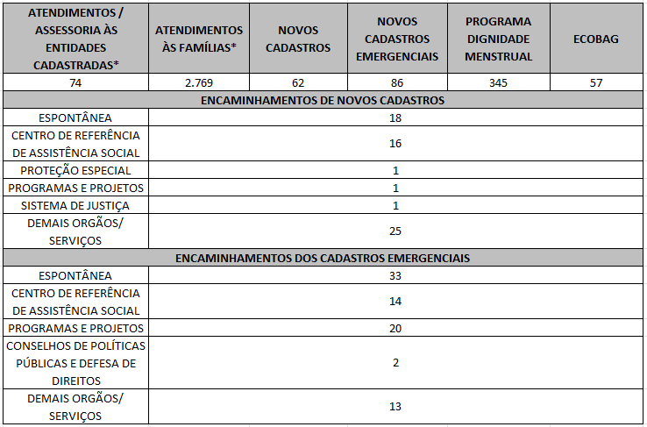 7.2 O Serviço Social realizou neste mês:
Destacamos que a prioridade é atender a todos que procuram e se enquadram nos critérios do Programa Banco de Alimentos. Assim, as cestas para as famílias sofrem variação em quantidade (padrão de 15-20 kg), conforme os alimentos que são coletados na CEASA. Neste sentido, sempre que temos a diminuição ou aumento da coleta, a quantidade de alimentos da cesta sofre a mesma oscilação, mantendo a quantidade mínima para atender a necessidade nutricional das famílias. Além disso, os alimentos in natura são complementados com a entrega de kits de Mix do Bem e frutas desidratadas. O mesmo protocolo é seguido para as entidades sociais, o volume de alimento doado aumenta ou diminui conforme a coleta realizada.
7.3 Na parceria com a Gerência de Voluntariado e Parcerias Sociais (GVPS), o Banco de Alimentos contou com o apoio de voluntários nas atividades rotineiras da unidade, contribuindo para o fortalecimento da execução das ações e para a promoção do engajamento social.
Impactos das atividades desenvolvidas (conforme Plano de Trabalho):
7.1 A integração do Sistema de Gestão Integrada (SGI) possibilitou o recadastramento on-line, otimizando o controle das informações das entidades sociais e eliminando o uso de papel, o que contribui para a sustentabilidade ambiental. Em funcionamento desde novembro de 2022, o SGI tem qualificado os processos de cadastro, monitoramento e acompanhamento das entidades atendidas, independente da unidade executora das atividades. O cadastro de famílias ocorre de forma contínua, de segunda a sexta-feira, com retirada semanal de alimentos em dias pré-definidos.
7.2 No âmbito da promoção da segurança alimentar e nutricional e da proteção social, o Banco de Alimentos desenvolve ações estratégicas, dentre as quais se destaca a realização de busca ativa de famílias em situação de vulnerabilidade social que recorrem aos contêineres da CEASA, com a oferta de orientação e apoio, visando assegurar o acesso a alimentos adequados e promover a segurança alimentar e nutricional. As famílias identificadas passam por atendimento e avaliação social, com os devidos encaminhamentos à rede socioassistencial, conforme as demandas apresentadas. O Serviço Social desenvolve articulação intersetorial contínua, visando garantir o acesso a serviços públicos e a ampliação do exercício de direitos. Dessa forma, as assistentes sociais da OVG reafirmam o compromisso institucional com a redução das desigualdades e o fortalecimento da proteção social às populações em situação de vulnerabilidade.
7.3 Dando continuidade à parceria com a Gerência de Voluntariado e Parcerias Sociais (GVPS), o Banco de Alimentos recebeu voluntários para apoio às suas atividades operacionais. A iniciativa visa fortalecer e fomentar a rede de voluntariado, promovendo a participação cidadã nas ações de garantia do acesso à alimentação adequada e segura. No mês de fevereiro, três voluntários atuaram no empacotamento do Mix do Bem e de frutas desidratadas, na organização dos kits de hortifrútis e na triagem de frutas, verduras e legumes destinados às entidades socioassistenciais cadastradas.
7.4 Em parceria com a Secretaria da Retomada, o Banco de Alimentos participou da ação de apoio ao Projeto Incubacoop Catadores – edição 2026, por meio do repasse de 206 unidades de Mix do Bem às famílias participantes do projeto.
7.5 A empresa Cargill realizou, no dia 20 de fevereiro, a doação de gêneros alimentícios ao Banco de Alimentos, totalizando 822 caixas de adoçante líquido Truvia, 89 caixas de molho barbecue, 2 caixas de molho Liza Limão, 1 caixa de molho Liza Rosé e 1 caixa de molho Mariana. Os itens foram destinados às entidades sociais cadastradas no Banco de Alimentos.
7.6 A gerente do Banco de Alimentos participou da Reunião Ordinária do Conselho Estadual de Segurança Alimentar e Nutricional de Goiás, realizada em 25 de fevereiro. Na ocasião, foram discutidas e deliberadas pautas estratégicas, incluindo a aprovação da ata da reunião anterior, a apresentação dos dados de execução do Programa de Aquisição de Alimentos (PAA) pela SEAPA, orientações aos Grupos de Trabalho, definição do calendário de reuniões do Conselho, organização do Encontro da 6ª Conferência de Segurança Alimentar e Nutricional – tema “+2”, apresentação do Plano de Ação do CONESAN-GO, bem como o processo eleitoral do Conselho, além de informes gerais e encerramento.
TF: Termo de Fomento; PT: Plano de Trabalho; PR: Programado conforme Plano de Trabalho; RZ: Realizado; % Percentual de execução alcançado até o momento.
...

Anexo Fotos
FOTOS - FEVEREIRO 2026
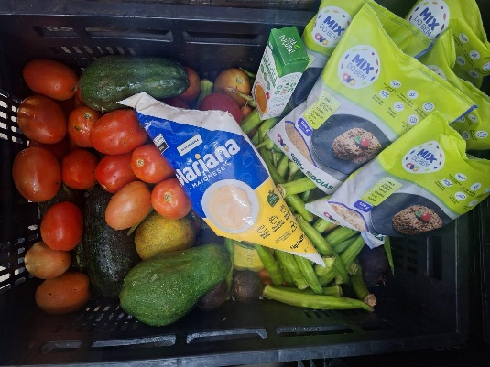
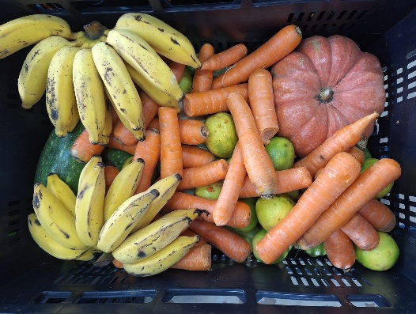
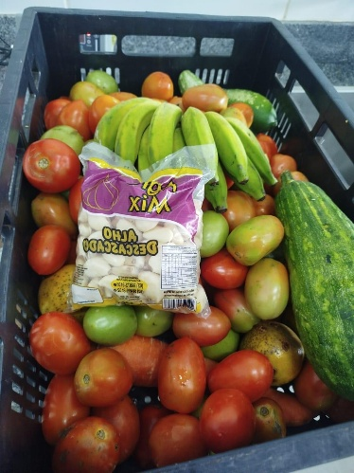

 |  | Distribuição de alimentos para as Famílias.

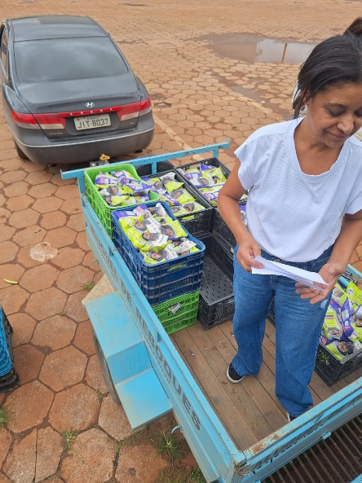
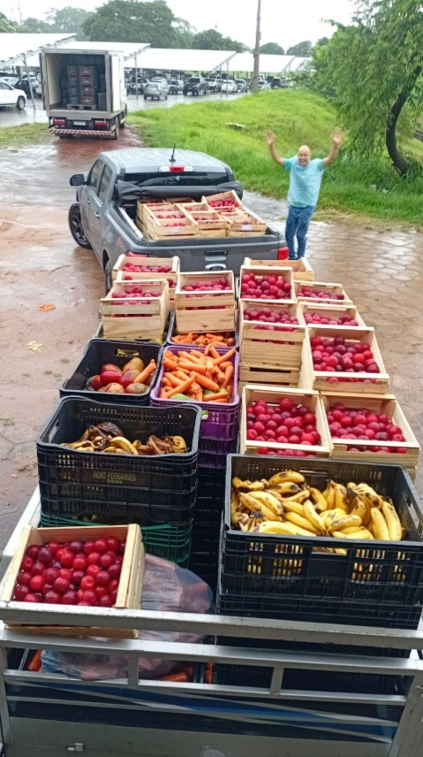

 |  | Distribuição de alimentos para as Entidades Sociais.

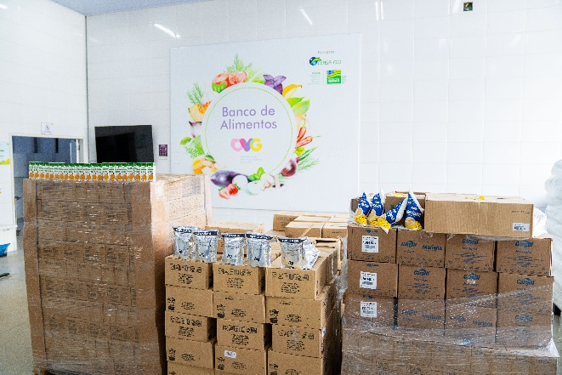
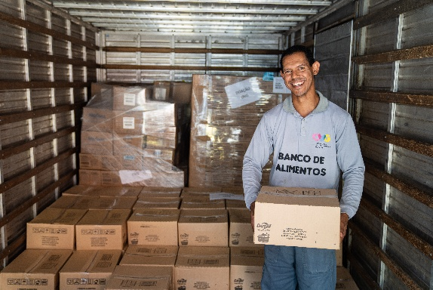
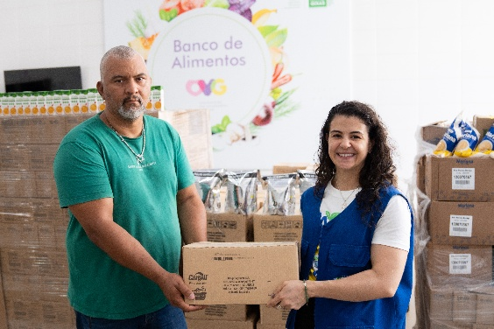

 | Doação de alimentos realizada pela empresa Cargill ao Programa Banco de Alimentos da OVG, destinada ao fortalecimento das ações de segurança alimentar e nutricional, por meio do atendimento às famílias em situação de vulnerabilidade social.

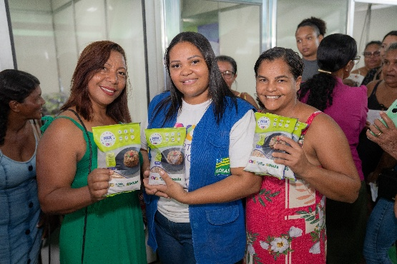
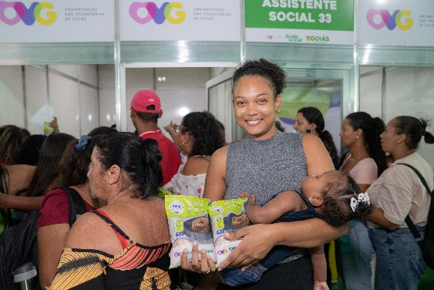

 |  | Participação em ação do Goiás Social realizada no município de Campos Belos, com atendimento e orientações à população.

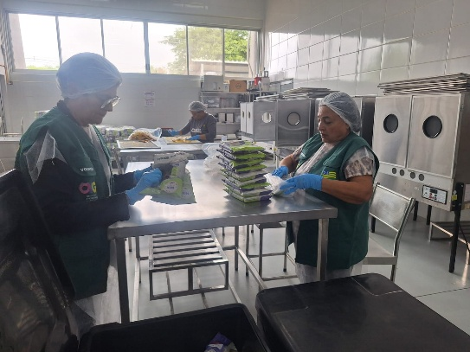

 |  | Voluntárias prestando apoio às atividades de empacotamento de alimentos.

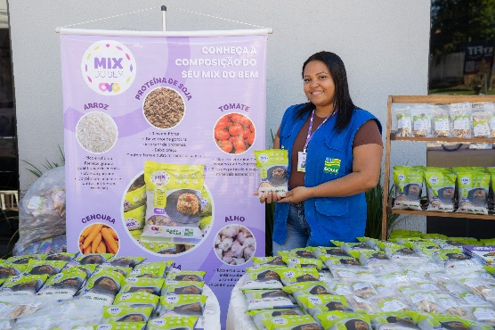

 |  | Participação na inauguração do Restaurante do Bem em Santa Helena de Goiás, com exposição e entrega de Mix do Bem, frutas desidratadas e manual de preparo e conservação dos alimentos.

